Лист1
Артикул | Фотография | Размер: | Наличие: | Ваш заказ | Цена | ЦЕНА СО СКИДКОЙ | Общая цена
Viva La Donna
www.viva-donna.com
Телефон: +7 (495) 748-61-12 , +7 (499) 558-16-66
E-mail: info@viva-donna.com
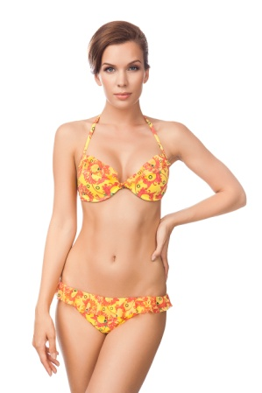
002 | 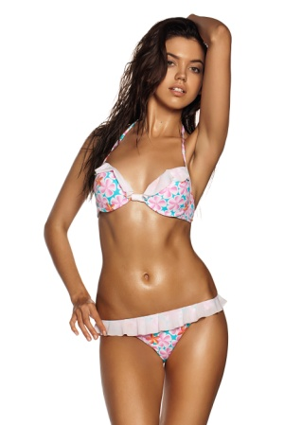 | XL (42) | 5 |  | 900 | 500 | 0
002a |  | S (36) | 1 |  | 900 | 500 | 0
 |  | L (40) | 6 |  | 900 | 500 | 0
 |  | XL (42) | 10 |  | 900 | 500 | 0
010a | 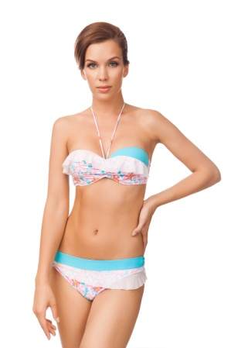 | S (36) | 4 |  | 980 | 500 | 0
 |  | L (40) | 6 |  | 980 | 500 | 0
 |  | XL (42) | 9 |  | 980 | 500 | 0
011 | 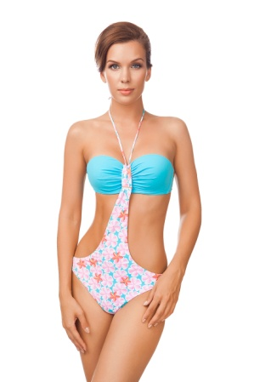 | XL (42) | 10 |  | 1050 | 500 | 0
011b | 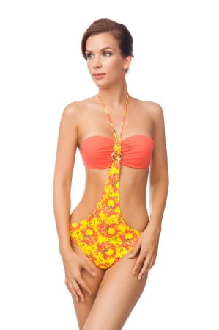 | S (36) | 1 |  | 1050 | 500 | 0
 |  | XL (42) | 2 |  | 1050 | 500 | 0
013a | 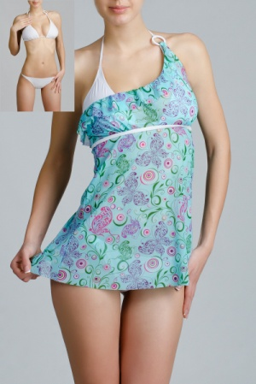 | M (38) |  |  | 900 | 500 | 0
 |  | L (40) | 2 |  | 900 | 500 | 0
021b | 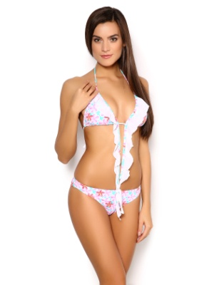 | S (36) | 3 |  | 700 | 400 | 0
 |  | M (38) |  |  | 700 | 400 | 0
 |  | L (40) | 6 |  | 700 | 400 | 0
023a | 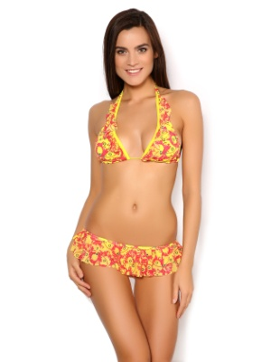 | S (36) | 2 |  | 700 | 400 | 0
 |  | M (38) | 2 |  | 700 | 400 | 0
 |  | L (40) | 1 |  | 700 | 400 | 0
024 | 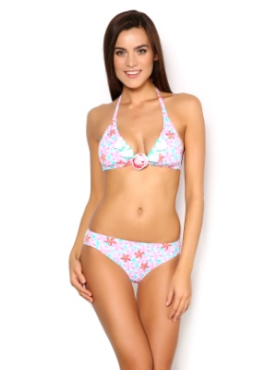 | S (36) | 4 |  | 840 | 500 | 0
007-1 | 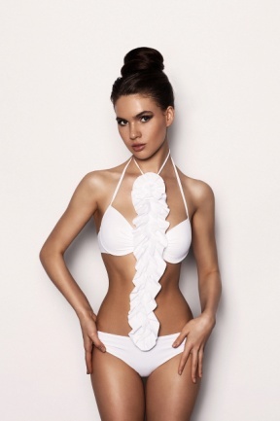 | XL (42) | 1 |  | 1100 | 500 | 0
016-1 | 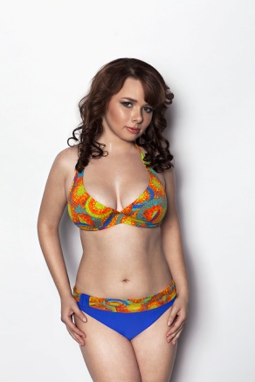 | L (40) | 1 |  | 840 | 500 | 0
026-1 | 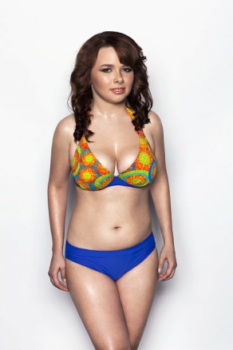 | 75C/М | 1 |  | 950 | 500 | 0
 |  | 80С/L |  |  | 950 | 500 | 0
 |  | 85С/XL |  |  | 950 | 500 | 0
026-2 | 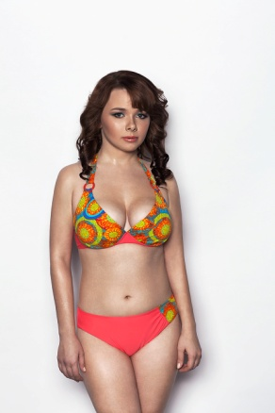 | 80С/L | 2 |  | 950 | 500 | 0
 |  | 85С/XL |  |  | 950 | 500 | 0
 |  | 90Д/XXL |  |  | 950 | 500 | 0
 |  | 90D/E | 3 |  | 950 | 500 | 0
026-3 | 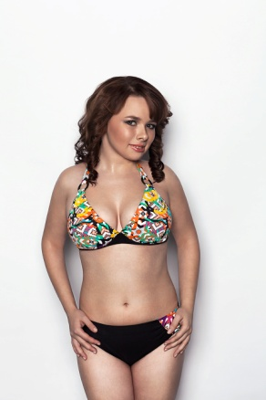 | 80С/L | 2 |  | 950 | 500 | 0
026-4 | 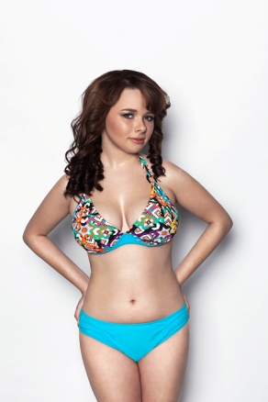 | 75C/М | 2 |  | 950 | 500 | 0
 |  | 80С/L | 5 |  | 950 | 500 | 0
026-4 | 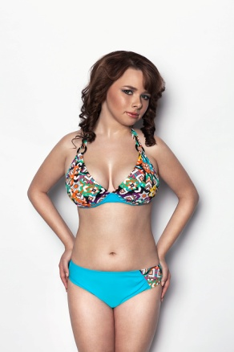 | 80С/L | 2 |  | 950 | 500 | 0
031-3 Стринги | 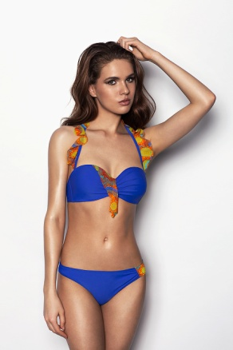 | S (36) | 3 |  | 950 | 500 | 0
 |  | L (40) | 2 |  | 950 | 500 | 0
031-3 Слипы | 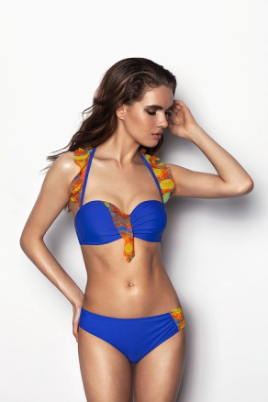 | S (36) | 3 |  | 950 | 500 | 0
033-1 | 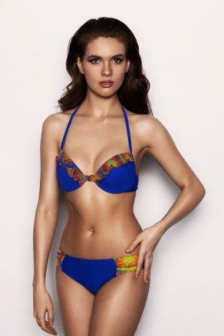 | S (36) | 5 |  | 880 | 500 | 0
035-1 | 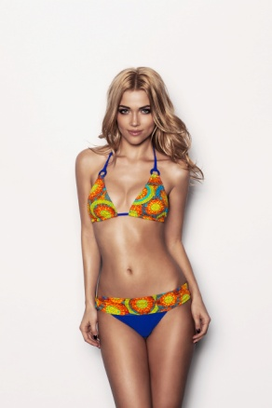 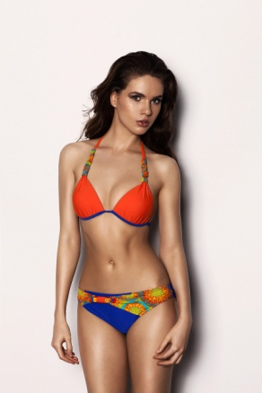 | L (40) | 2 |  | 900 | 500 | 0
108-1 | 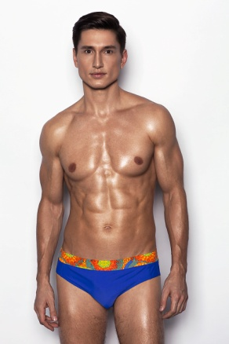 | M (38) | 8 |  | 450 | 200 | 0
 |  | L (40) | 5 |  | 450 | 200 | 0
108-2 | 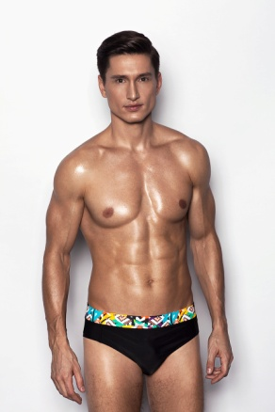 | M (38) | 2 |  | 450 | 200 | 0
 |  | L (40) |  |  | 450 | 200 | 0
109-1 | 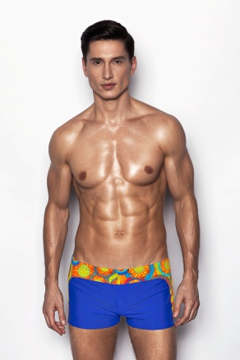 | M (38) | 1 |  | 480 | 200 | 0
Болеро | 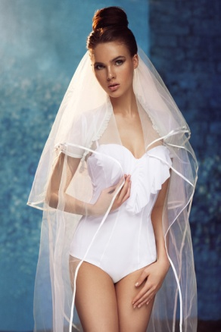 | XS/S | 19 |  | 480 | 200 | 0
 |  | M/L | 18 |  | 480 | 200 | 0
004-6 | 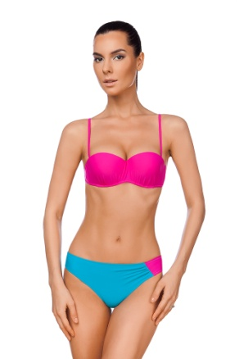 | S (36) | 4 |  | 1320 | 600 | 0
035-4 | 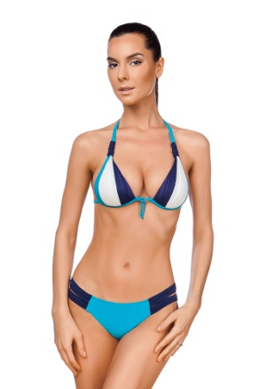 | S (36) | 5 |  | 1320 | 600 | 0
 |  | XL (42) |  |  | 1320 | 600 | 0
048-1 | 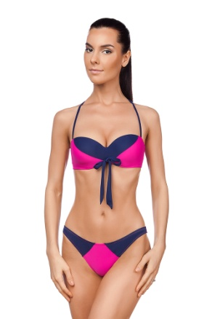 | S (36) | 1 |  | 1380 | 600 | 0
 |  | L (40) |  |  | 1380 | 600 | 0
 |  | XL (42) |  |  | 1380 | 600 | 0
 | Общее количество: |  |  | 0 | Общая сумма заказа: |  | 0

